关系图
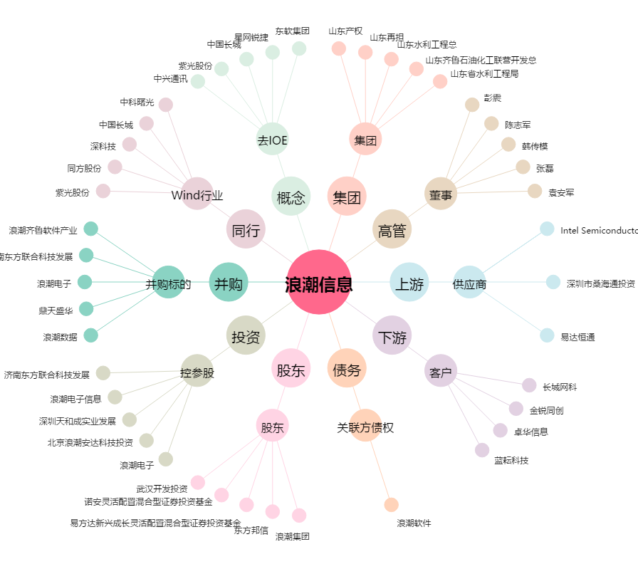
浪潮信息[000977.SZ] - 关系概览图

